Лист1
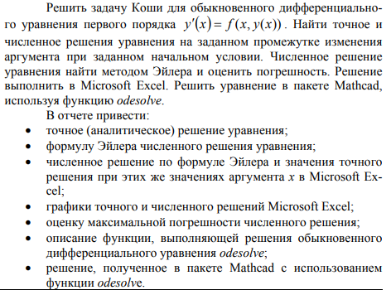
Вологжанин Егор, Вариант №7 |  |  |  | Студент группы ОМ-20.04.01.04-11
Задача 1 ДУ (2-го варианта)

Графическое представление решения
N | X | Y | 0.05 | YTOCH
0 | 1.25 | 1.8 |  | 1.7999999987
1 | 1.3 | 1.8214662526 |  | 1.8206997977
2 | 1.35 | 1.8414310022 |  | 1.839971797
3 | 1.4 | 1.8600454517 |  | 1.8579580732
4 | 1.45 | 1.8774413042 |  | 1.8747825581
5 | 1.5 | 1.8937337839 |  | 1.8905538288
6 | 1.55 | 1.9090241172 |  | 1.9053674019
7 | 1.6 | 1.9234015823 |  | 1.9193076299
8 | 1.65 | 1.9369452106 |  | 1.9324492797
9 | 1.7 | 1.9497252087 |  | 1.94485885
10 | 1.75 | 1.96180415 |  | 1.9565956803
11 | 1.8 | 1.9732379801 |  | 1.9677128848
12 | 1.85 | 1.9840768682 |  | 1.9782581459
13 | 1.9 | 1.9943659305 |  | 1.9882743888
14 | 1.95 | 2.0041458489 |  | 1.9978003587
15 | 2 | 2.0134534004 |  | 2.0068711166
16 | 2.05 | 2.0223219134 |  | 2.0155184652
17 | 2.1 | 2.0307816615 |  | 2.0237713187
18 | 2.15 | 2.0388602044 |  | 2.0316560221
19 | 2.2 | 2.0465826848 |  | 2.0391966303
20 | 2.25 | 2.0539720868 |  | 2.0464151507
21 | 2.3 | 2.0610494623 |  | 2.0533317566
22 | 2.35 | 2.0678341294 |  | 2.0599649733
23 | 2.4 | 2.0743438468 |  | 2.0663318438
24 | 2.45 | 2.0805949677 |  | 2.0724480727
25 | 2.5 | 2.0866025761 |  | 2.0783281559
26 | 2.55 | 2.092380607 |  | 2.0839854938
27 | 2.6 | 2.0979419539 |  | 2.0894324933
28 | 2.65 | 2.1032985642 |  | 2.0946806575
29 | 2.7 | 2.1084615237 |  | 2.0997406668
30 | 2.75 | 2.1134411336 |  | 2.1046224511
31 | 2.8 | 2.1182469779 |  | 2.1093352543
32 | 2.85 | 2.1228879852 |  | 2.1138876926
33 | 2.9 | 2.1273724831 |  | 2.1182878066
34 | 2.95 | 2.1317082486 |  | 2.1225431089
35 | 3 | 2.1359025521 |  | 2.1266606265
36 | 3.05 | 2.1399621986 |  | 2.1306469394
37 | 3.1 | 2.1438935637 |  | 2.1345082154
38 | 3.15 | 2.1477026274 |  | 2.1382502422
39 | 3.2 | 2.1513950039 |  | 2.1418784559
40 | 3.25 | 2.1549759693 |  | 2.1453979673
41 | 3.3 | 2.1584504868 |  | 2.1488135861
42 | 3.35 | 2.1618232292 |  | 2.1521298424
43 | 3.4 | 2.1650986001 |  | 2.1553510072
44 | 3.45 | 2.1682807528 |  | 2.1584811099
45 | 3.5 | 2.1713736079 |  | 2.1615239559

y' = y^(1/2) / (2 * x^2)

dy/dx = y^(1/2) / (2 * x^2)

dy / y^(1/2) = dx / (2 * x^2)

2 * y^(1/2) = -1/(2 * x) + C

y^(1/2) = C - 1/(4 * x)

y = [ C - 1/(4 * x) ]^2

при x = 1.25 , y = 1.8

C = y^(1/2) + 1/(4 * x)

C = 1.8^(1/2) + 1/(4 * 1.25)

1.5416407865

Лист2
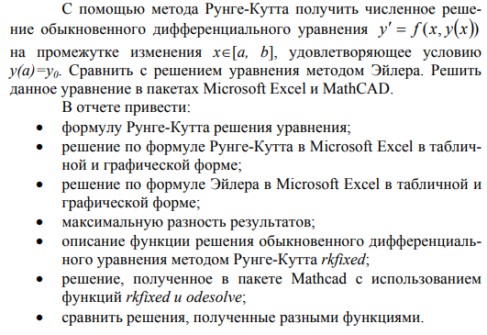
Вологжанин Егор, Вариант №7 |  |  |  | Студент группы ОМ-20.04.01.04-11
Задача 2 ДУ (2-го варианта)
Графическое представление решения
X | Y | K1 | K2 | K3 | K4 | 0.1 | EILER
0 | 0.367 | 0 | -0.0031574353201 | -0.0031653256198 | -0.006301180676 |  | 0.367
0.1 | 0.36384221624 | -0.006301105383 | -0.0093859014731 | -0.0094089507814 | -0.012429415149 |  | 0.35754111086
0.2 | 0.35445551207 | -0.012428973178 | -0.015355656082 | -0.015391859729 | -0.018212107609 |  | 0.34202653889
0.3 | 0.33909949333 | -0.018211048435 | -0.020895463514 | -0.020941487516 | -0.023478148223 |  | 0.3208884449
0.4 | 0.31820564355 | -0.023476293123 | -0.02583606563 | -0.025887386615 | -0.028059065463 |  | 0.29472935042
0.5 | 0.29237526637 | -0.028056332285 | -0.030011520553 | -0.03006261815 | -0.031790668049 |  | 0.26431893408
0.6 | 0.26237605341 | -0.031787087923 | -0.033261122874 | -0.03330572617 | -0.034515370856 |  | 0.23058896549
0.7 | 0.22913669393 | -0.034511095397 | -0.035432109151 | -0.035463499085 | -0.036085415555 |  | 0.19462559854
0.8 | 0.19373873936 | -0.03608071368 | -0.036383365322 | -0.036394734135 | -0.036367202208 |  | 0.15765802568
0.9 | 0.15740472023 | -0.036362446238 | -0.035990349266 | -0.035975215794 | -0.035246930873 |  | 0.12104227399
1 | 0.12148130236 | -0.035242572228 | -0.034151409303 | -0.034104084299 | -0.032637698208 |  | 0.086238730127

Лист3
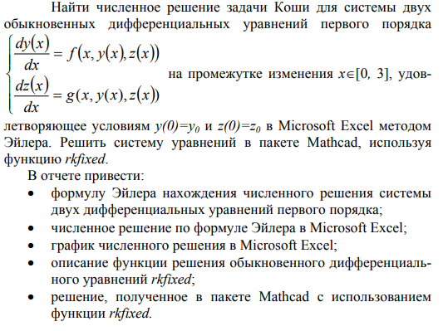
Вологжанин Егор, Вариант №7 | Студент группы ОМ-20.04.01.04-11
Задача 3 ДУ (2-го варианта)

